Introduction
Outil d'analyse d'opportunité pour la mise en œuvre d'une sous traitance de la production des préparations anticancéreuse entre 2 ou plusieurs établissements

Cet outil permet d'analyser l'opportunité de mettre en œuvre une sous traitance entre deux établissements. Il s'adresse aux établissements potentiels futurs donneurs d'ordres ou prestataires dans une convention de sous-traitance inter-établissements. Il peut être utilisé de manière a Individuelle par un établissement s'interrogeant sur la pertinence de maintenir son activité de production ou sur l'intérêt d'absorber la production d'un autre établissement a En binôme "potentiel donneur d'ordre + potentiel prestataire" pour évaluer la pertinence du partenariat

L'outil est structuré en 5 onglets :
a | Introduction (cet onglet) |  | Présentation des objectifs, de la description et du mode d'utilisation de l'outil
a | Analyse du donneur d'ordre |  | Détermination de la pertinence pour un ES de sous-traiter la production
a | Analyse du prestataire |  | Détermination de la capacité de production pour un ES tiers
a | Analyse du partenariat |  | Détermination la pertinence d'un binôme d'ES pour travailler en sous-traitance
a | Notice détaillée |  | Description du détail des calculs opérés par l'outil

1ère étape : Les analyses "individuelles" - donneur d'ordre et prestataire -
Elles se décomposent en 4 catégories de critères décisionnels :
 | ==> | Activité : volume de production et, pour le prestataire, sur sa capacité résiduelle de production
 | ==> | Ressources humaines : moyens humains alloués à l'activité de production (pharmaciens et préparateurs)
 | ==> | Locaux et équipements : qualité des locaux et des équipements de production
 | ==> | Qualité de la préparation et systèmes d'information : contrôles libératoires et système d'information

A l'issue de ces analyses individuelles une note de pertinence est calculée :

Si, en tant que donneur d'ordre ou prestataire vous obtenez une note favorable (voir notice détaillé pour interprétation des résultats), l'étape suivante consiste à solliciter un ES partenaire puis d'évaluer l'analyse du partenariat.

2ème étape : l'analyse "en binôme" - analyse du partenariat -
Elle se décompose en 7 catégories de critères décisionnels :
 | ==> | Administratif : lien entre les ES et enjeux de facturation
 | ==> | Maturité des différents acteurs : directions, pharmaciens et prescripteurs
 | ==> | Logistique : temps de parcours entre les 2 ES
 | ==> | Systèmes d'information : hétérogénéité des SI entre les 2 ES
 | ==> | Anticipation de la validation et de la production : pour à la fois le donneur d'ordre et le prestataire
 | ==> | Harmonisation des protocoles : hétérogénéité des protocoles
 | ==> | Besoin en formation : hétérogénéité des activités et des matériels impliquant une formation du personnel

A l'issue de cette seconde étape le binôme obtient une note globale de pertinence du partenariat proposé et une visualisation des points forts et points d'amélioration du partenariat.
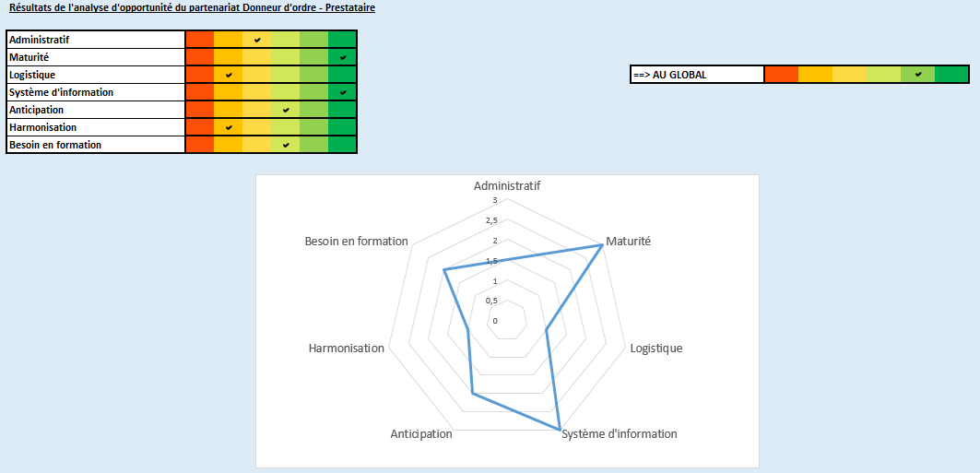

Il convient de compléter :
a | Dans un premier temps l'analyse individuelle correspondant à son profil envisagé (donneur d'ordre ou prestataire)
a | Dans un second temps l'analyse en binôme sur le partenariat, lors de la réflexion sur le choix d'un ES partenaire pertinent.

Pour compléter un formulaire d'analyse

a | Compléter l'ensemble des questions du formulaire :
 | ==> | Soit par des données numériques, à entrer manuellement - exemple :

 | ==> | Soit en utilisant les menu déroulant existants - exemple :

a | Au besoin vous pouvez remettre à zéro le formulaire en cliquant sur le bouton "Effacer données" situé en tête de chaque formulaire

Analyse du partenariat
Analyse commune aux deux établissements afin d'évaluer la pertinence du binôme proposé pour travailler en sous traitance

- | Administratif

 | - | 1/ Les établissements appartiennent-ils à un même groupement / entité juridique (GHT, GH, GCS, direction commune, …) ?

 | - | 2/ La sous-traitance impliquera-t-elle une refacturation en interne et donc un accord financier entre les établissements ?

 |  |  |  |  |  | a |  | 0

- | Maturité des différents acteurs

 | - | 3/ Les directions des 2 établissements sont-elles investies dans ce projet ?

 | - | 4/ Les pharmacies de chaque établissement ont-elles déjà coopérés sur d'autres projets pharmaceutiques ?

 | - | 5/ Les prescripteurs du donneur d'ordre sont ils impliqués dans la réflexion en cours ?

 | - | 6/ Les services informatiques de chaque établissement sont ils impliqués dans la réflexion en cours ?

 |  |  |  |  |  | a |  | 0

- | Logistique

 | - | 7/ Durée de trajet entre les 2 établissements aux heures de pointes (estimation la plus réaliste possible)

 |  |  |  |  |  | a |  | 0

- | Système d'information

 | - | 8/ L'ensemble des établissements ont-ils un système d'information pour la prodution des poches de chimiothérapies ?

 | - | 9/ Si oui, les 2 établissements utilisent-ils le même logiciel de prescription et production des poches de chimiothérapies ?

 | - | 10/ Si oui, les 2 établissements utilisent-ils la même version de logiciel de prescription et production des poches de chimiothérapies ?

 |  |  |  |  |  | a |  | 0

- | Anticipation de la validation et de la production

 | - | 11/ Le donneur d'ordre anticipe-t-il la production des poches en amont du jour de venue du patient ? Si oui quel % de la production ?

 | - | 12/ Le prestataire anticipe-t-il la production des poches en amont du jour de venue du patient ? Si oui quel % de la production ?

 |  |  |  |  |  | a |  | 0

- | Harmonisation des protocoles

 | - | 13/ Compte tenu des activités d'oncologie de vos établissements, quel besoin d'harmonisation des protocoles est à prévoir ?

 |  |  |  |  |  | a |  | 0

 | Besoin en formation
 | - | 14/ Compte tenu des activités d'oncologie de vos établissements, quel besoin de formation du personnel serait à prévoir ?

 |  |  |  |  |  | a |  | 0

 | SYNTHESE de l'analyse d'opportunité pour le binôme

 |  | Rappel des résultats de l'analyse d'opportunité par établissement

 |  | DONNEUR D'ORDRE | a |  | PRESTATAIRE | a

 |  | Résultats de l'analyse d'opportunité du partenariat Donneur d'ordre - Prestataire

 |  | Administratif | a | 0
 |  | Maturité | a | 0
 |  | Logistique | a | 0 | ==> AU GLOBAL | a | 0
 |  | Système d'information | a | 0
 |  | Anticipation | a | 0
 |  | Harmonisation | a | 0
 |  | Besoin en formation | a | 0

Notice détaillée
Notice détaillée des modalités de calculs de l'outil

 | Structure globale
 | a | Chaque analyse est structuré en plusieurs rubriques (par exemple pour l'analyse du donneur d'ordre : Activité, Ressources humaines,…)
 | a | Chaque rubrique comprend un sous-total. Ce sous-total est le résultat pondérés des questions de la rubrique. Les modalités de calculs sont détaillées plus bas.
 | a | Le sous total peut prendre 6 valeurs du rouge au vert :
Rouge
Potentiel point bloquant
Orange :
point d'attention à approfondir
Jaune :
potentiel point d'attention
Vert-Jaune :
pas d'alerte pour la mise en œuvre
Vert clair :
facilité de mise en œuvre
Vert foncé :
forte facilité de mise en œuvre
 | a | Le total global de l'analyse est une somme pondérée des sous totaux
Synthèse des sous totaux de chaque rubrique de l'analyse
Résultat global de l'analyse = somme pondérée des sous totaux
Exemple de sous total = résultat obtenu à partir des réponses aux questions 1 et 2

 | Modalités de calcul questionnaire "Analyse du donneur d'ordre"
 |  | Activité
 |  |  |  | Q1 | Q2 | Q3
 |  | Pondération entre les questions pour calcul du sous total |  | 2 | 0.5 | 0.5

 |  | Q1 - Volume prod. N | = 1 si production <3000, = 0 si production > 7000, et variation linéaire entre 0 et 1 si production entre 3000 et 7000
 |  | Q2 - Volume prod N-1 | = 1 si production de l'an passé > production annuelle, = 0 sinon
 |  | Q3 - Nature activité | = 1 si non , = 0 si oui

 |  | Ressources humaines
 |  |  |  | Q4 | Q5 | Q6 | Q7 | Q8 | Q9
 |  | Pondération entre les questions pour calcul du sous total |  | 0.5 | 0.5 | 0.5 | 0.5 | 0.5 | 0.5

 |  | Q4 - RH PPH | = 1 si Non, = 0 sinon
 |  | Q5 - Recrutement | = 1 si Oui, = 0 sinon
 |  | Q6 - RH Pharma | = 1 si Non, = 0 sinon
 |  | Q7 - Planning 2 PPH en prép. | = 1 si Non, = 0 sinon
 |  | Q8 - Formation initale | = 1 si Non, = 0 sinon
 |  | Q9 - Habilitation du personnel | = 1 si Non, = 0 sinon

 |  | Locaux et équipements
 |  |  |  | Q10 | Q11 | Q12 | Q13 | Q14 | Q15 | Q16 | Q17 | Q18
 |  | Pondération entre les questions pour calcul du sous total |  | 0.5 | 0.5 |  |  | 0.5 | 0.5 | 0.5 | 0.25 | 0.25

 |  | Q10 - Date d'autorisation | = 1 si date d'autorisation < 2007, = 0 si date d'autorisation > 2012, et variation linéaire entre 0 et 1 si date d'autorisation entre 2007 et 2012
 |  | Q11 - Surface zone prép. | = 0 si surfaces zone de préparation > aux recommandations SFPO, = 1 sinon Rappel Recommandations SFPO : 15 m2 par PSM et 25 m2 par isolateur double
 |  | Q12 - Nbre postes iso
 |  | Q13 - Nbre postes hotte
 |  | Q14 - Traitement air | = 1 si Non, = 0 sinon
 |  | Q15 - ZAC | = somme de chaque checkbox : Zone de préparation : = 0 si coché, 0,3 sinon Sas accès personnel : = 0 si coché, 0,3 sinon Guichet matières premières : = 0 si coché, 0,2 sinon Guichet sortie de produits finis : = 0 si coché, 0,2 sinon
...

